Zadanie_1
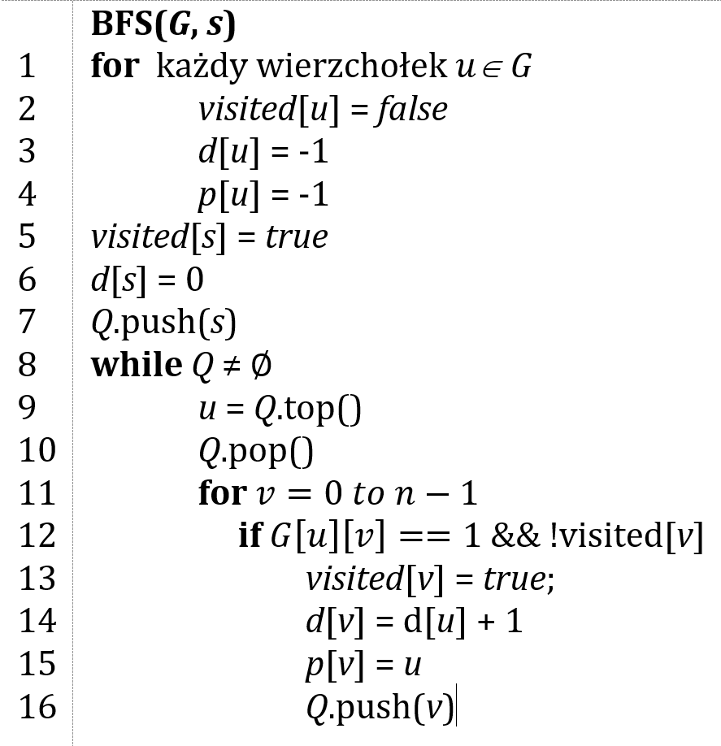
 |  |  |  | Macierz sąsiedztwa G
 |  |  |  | 0 | 1 | 2 | 3 | 4 | 5 |  | 0 | 1 | 2 | 3 | 4 | 5
 |  |  | 0 |  |  |  |  |  |  | d | -1 | -1 | 0 | -1 | -1 | -1 | Q | kolejka FIFO
 |  |  | 1 |  |  |  |  |  |  | p | -1 | -1 | -1 | -1 | -1 | -1
 |  |  | 2 |  |  |  |  |  |  | visited | false | false | false | false | false | false
 |  |  | 3
 |  |  | 4
 |  |  | 5
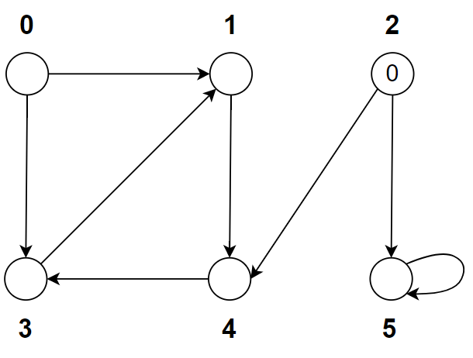

 | Ścieżka | d
0
1
2
3
4
5

Zadanie_2
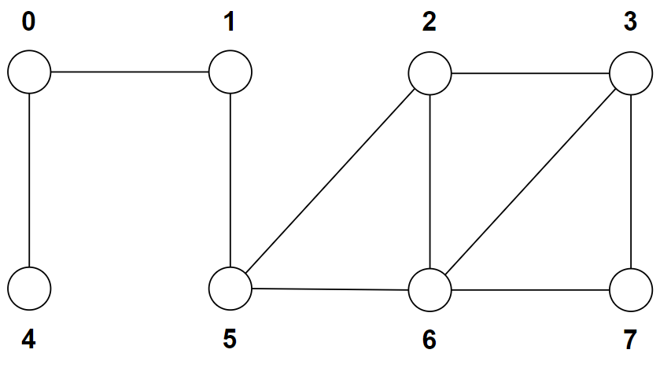
 |  |  |  | 0 | 1 | 2 | 3 | 4 | 5 | 6 | 7
 |  |  | d | -1 | -1 | -1 | 0 | -1 | -1 | -1 | -1 | Q | 3
 |  |  | p | -1 | -1 | -1 | -1 | -1 | -1 | -1 | -1
 |  |  | visited | false | false | false | false | false | false | false | false

 | Ścieżka | d
0
1
2
3
4
5
6
7

